SBR
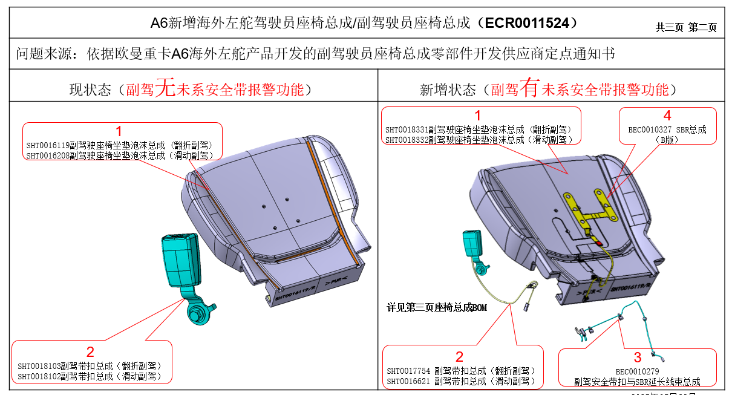

减少 |  |  | 未税单价 | 翻折 | 滑动
SHT0018103 | 锁扣 | 翻折 | 6.73 | -6.73
SHT0018102 | 锁扣 | 滑动 | 6.73 |  | -6.73

增加
SHT0017754 | 锁扣 | 翻折 | 9.73 | 9.73
SHT0016621 | 锁扣 | 滑动 | 9.73 |  | 9.73
BEC0010327 | SBR |  | 14.76 | 14.76 | 14.76
BEC0010279 | 延长线 |  | 10.45 | 10.45 | 10.45

成本差异 |  |  |  | 28.21 | 28.21

